المؤشرات الكلية

سوق العراق للاوراق المالية
جلسة الاثنين 2025/9/29 |  |  |  | تقرير أسعار الأسهم المتداولة واخبار الشركات
الجلسة (172)

الاسهم المتداولة المدرجة و OTC |  |  | 373,626,683 |  |  | قيمة الأسهم المتداولة المدرجة و OTC |  | 600,667,003 |  |  | صفقات الشركات المدرجة وOTC | 717
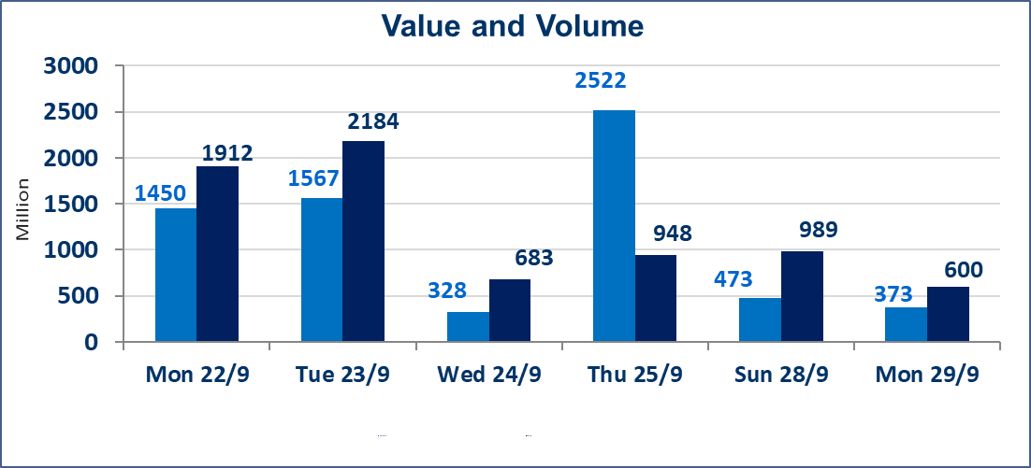
المؤشر60 ISX اليوم | 962.34 |  | نقطة |  |  | المؤشر15 ISX اليوم | 1128.45 | نقطة
المؤشر 60 ISX السابق | 964.78 |  | نقطة |  |  | المؤشر 15 ISX السابق | 1129.85 | نقطة
نسبة التغير | -0.25 |  | % |  |  | نسبة التغير | -0.12 | %
عدد النقاط | -2.44 |  | نقطة |  |  | عدد النقاط | -1.40 | نقطة

الشركات المدرجة | 104 | OTC | 11 | 115 |  | الشركات غير المتداولة المدرجة | 46 | OTC | 10 | 56
الشركات المتداولة | 38 | OTC | 0 | 38 |  | الشركات المرتفعة |  |  | 8
شركات الهيئة العامة |  |  |  | 10 |  | الشركات المنخفضة |  |  | 12
الموقوفة بقرار من هيأة الأوراق المالية |  |  |  | 10
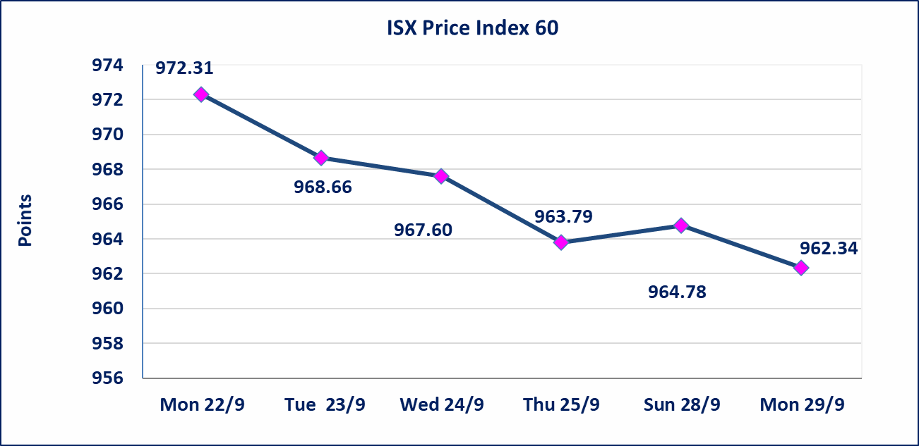
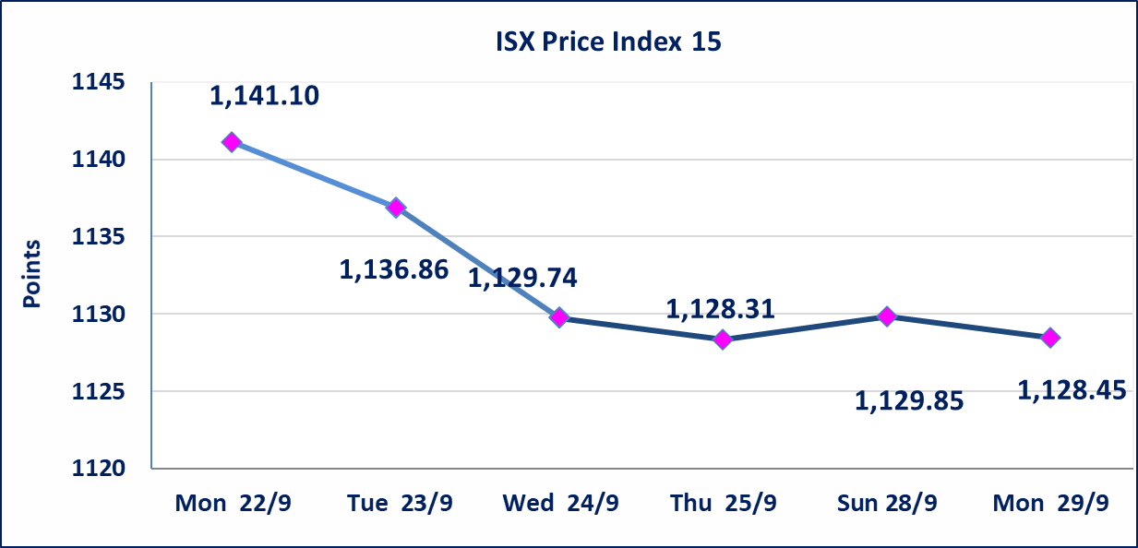

سندات اعمار الاصدارية الاولى | ايقاف التداول على سندات اعمار الاصدارية الاولى (500) الف اعتبارا من جلسة 2025/9/25.
سندات بناء الاصدارية الاولى | ايقاف التداول على سندات بناء الاصدارية الاولى (1,000,000) اعتبارا من جلسة 2025/9/25.
الحد الأعلى والادنى للتغير في السعر | نسبة التغير في المنصة النظامية (15%)، نسبة التغير في المنصة الثانية (20%)، نسبة التغير في المنصة الثالثة (5%) إرتفاعاً وإنخفاضاً من سعر الاغلاق السابق.
Web site : www.isx-iq.net E-mail : info-isx@isx-iq.net |  |  |  |  | 07834000034 - 07711211522 : ص . ب :3607 العلوية الهاتف |  |  |  |  |  | بغداد /الكرادة/ قرب المسرح الوطني /مجاور مصرف الخليج التجاري

نسبة التغير
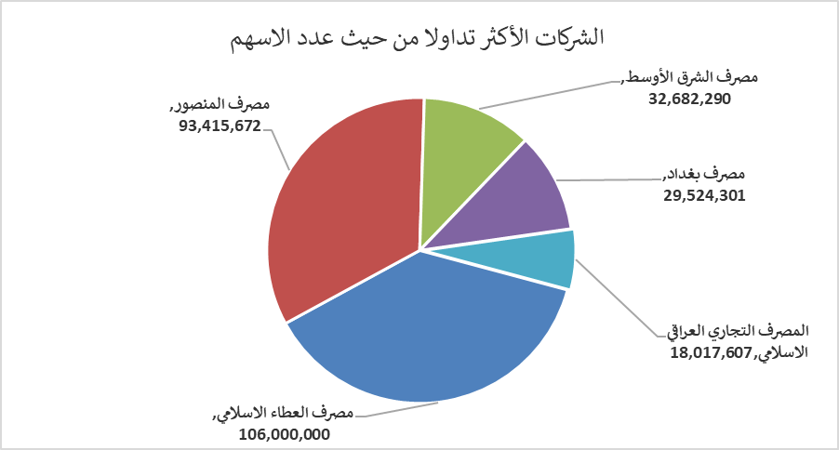
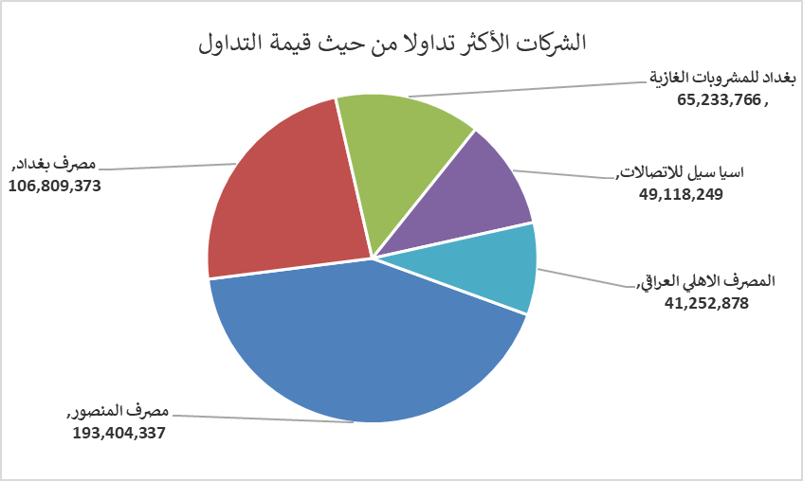
الشركات الأكثر ارتفاعاً وانخفاضاً

نسبة التغير لاسعار الاغلاق الاكثر ارتفاعاً |  |  |  | نسبة التغير لاسعار الاغلاق الاكثر انخفاضاً
اسم الشركة | اغلاق | التغير(%) | الاسهم المتداولة | اسم الشركة | اغلاق | التغير (%) | الاسهم المتداولة
العراقية لصناعات الكارتون | 1.250 | 8.70 | 1,101,000 | العراقية لانتاج البذور | 5.780 | -2.36 | 2,586,524
فندق فلسطين | 25.510 | 4.98 | 475,503 | الصناعات المعدنية والدراجات | 2.150 | -2.27 | 36,000
مصرف اشور الدولي | 0.230 | 4.55 | 5,001,000 | انتاج وتسويق اللحوم | 4.900 | -1.61 | 28,972
فندق السدير | 24.000 | 4.35 | 75,889 | مصرف الائتمان العراقي | 0.710 | -1.39 | 15,000,374
الصناعات الكيمياوية والبلاستيكية | 1.900 | 3.26 | 3,415,373 | المصرف التجاري العراقي الاسلامي | 0.770 | -1.28 | 18,017,607

الشركات الاكثر نشاطا حسب الاسهم المتداولة (حجم التداول) |  |  |  | الشركات الاكثر نشاطا حسب القيمة المتداولة
اسم الشركة | اغلاق | التغير(%) | الاسهم المتداولة | اسم الشركة | اغلاق | التغير (%) | القيمة المتداولة
مصرف العطاء الاسلامي | 0.090 | 0.00 | 106,000,000 | مصرف المنصور | 2.070 | -0.48 | 193,404,337
مصرف المنصور | 2.070 | -0.48 | 93,415,672 | مصرف بغداد | 3.620 | -0.28 | 106,809,373
مصرف الشرق الأوسط | 0.060 | 0.00 | 32,682,290 | بغداد للمشروبات الغازية | 4.700 | 0.00 | 65,233,766
مصرف بغداد | 3.620 | -0.28 | 29,524,301 | اسيا سيل للاتصالات | 12.050 | -0.08 | 49,118,249
المصرف التجاري العراقي الاسلامي | 0.770 | -1.28 | 18,017,607 | المصرف الاهلي العراقي | 4.010 | 0.00 | 41,252,878

